配色方案
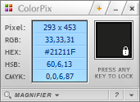
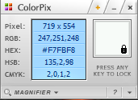
背景色 | 折线图

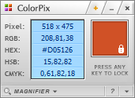
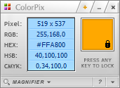
柱形图1 | 柱形图2

华北
业绩情况分析图
大区 | 华北 |  | 华北大区
月份 | 月目标 | 实际值
1月 | 55 | 56.87
2月 | 55 | 45.66
3月 | 55 | 40.51
4月 | 55 | 76.89
5月 | 55 | 75.95
6月 | 55 | 68.68
7月 | 55 | 82.80
8月 | 55 | 53.37
9月 | 55 | 59.35
10月 | 55 | 37.82
11月 | 55 | 70.48
12月 | 55 | 41.90
平均值 | 55 | 59.19

